ER図
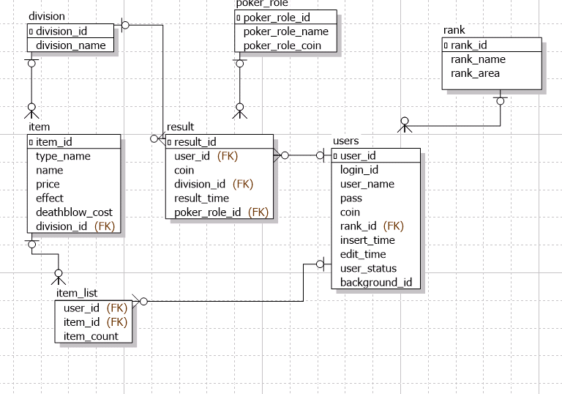
ER図 | 最終編集日 | 2020-06-17
 | 最終編集者 | 照屋

ER図

